01_Apr
Havana Nha Trang Hotel
DAILY IT CHECKLIST |  |  | Ngày : 01_Apr_2018

TT | Nội dung công việc/ Yêu cầu | Vị trí | Thời gian | Thực hiện bởi | Kiểm tra bởi | Kết quả |  | Ghi chú (ghi rõ nếu lỗi)
 |  |  |  |  |  | Pass | Fail
1 | Cập nhật tỷ giá, thời tiết trên TV LCD tại sảnh | LCD FO | 7h20 | Bình |  | ok
 |  | LCD 4 frame | 7h25 | Bình |  | ok
2 | Kiểm tra 03 máy PC tại Business Center | Máy 1 | 7h20 | Bình |  | ok
 | nối Internet với homepage "havanahotel.vn" | Máy 2 | 7h20 | Bình |  | ok
 |  | Máy 3 | 7h20 | Bình |  | ok
3 | Kiểm tra TV LCD tại 9 thang máy |  | 7h25 | Bình |  | ok
 | Chạy file Slide quảng cáo |  | 7h25 | Bình |  | ok
 | 02 khe quẹt thẻ |  | 7h30 | Bình |  | ok
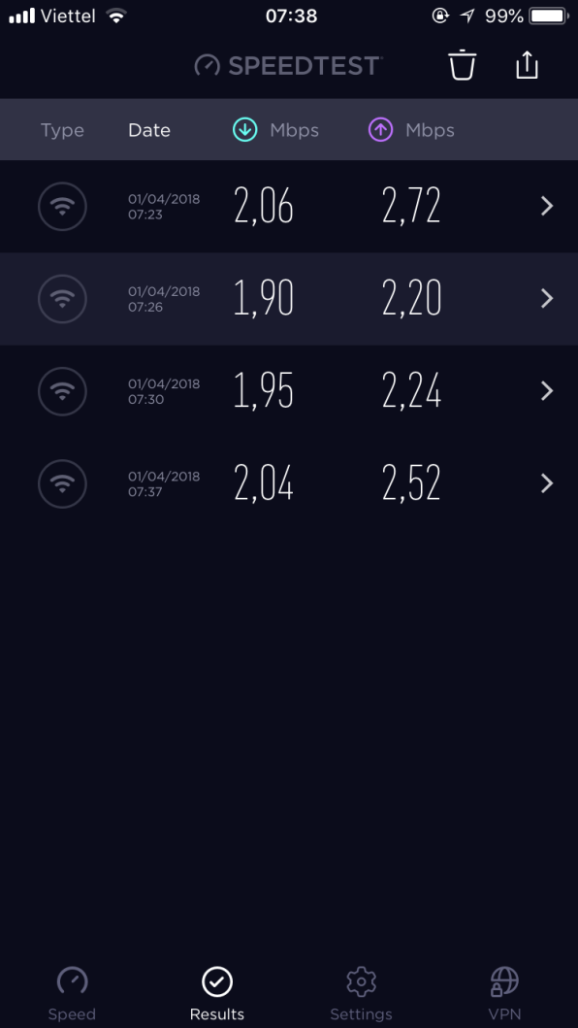
 | các nút gọi thang (tự do/khóa) |  | 7h35 | Bình |  | ok
4 | Kiểm tra wifi và chụp hình kết nối tại các KV công cộng | tầng 1 | 7h23 | Bình |  | ok
 | đảm bảo có thể kết nối internet | tầng 2 | 7h26 | Bình |  | ok
 |  | tầng 3 | 7h30 | Bình |  | ok
 |  | tầng 5 | 7h37 | Bình |  | ok
5 | Kiểm tra hệ thống Network phòng máy IT (tầng 1) | Server Smile | 7h40 | Bình |  | ok
 | xem các thiết bị có nguồn và hoạt động tốt | Server Betech | 7h40 | Bình |  | ok
 |  | Router (Mikrotik/Draytek3900) | 7h40 | Bình |  | ok
 |  | Coreswitch (2 core Alcatel) | 7h40 | Bình |  | ok
 |  | Converter quang | 7h40 | Bình |  | ok
6 | Kiểm tra hệ thống cấp phát Internet tổng | xem báo cáo Calcti, Winbox | 7h00 | Bình |  | ok
7 | Kiểm tra hệ thống PBX phòng máy IT (tầng 1) | khung tổng đài chính TDA600 | 7h00 | Bình |  | ok
 | xem các thiết bị có nguồn và hoạt động tốt | khung tổng đài chính TDE600 | 7h00 | Bình |  | ok
 |  | PC nối TDA600 (có link Smile PBX) | 7h00 | Bình |  | ok
 |  | PC nối TDE600 (có link Smile PBX) | 7h00 | Bình |  | ok
8 | Kiểm tra và Chép file ghi âm các vị trí (FO/ME/HK) | M&E | 7h10 | Bình |  | ok
 |  | FOOP | 7h10 | Bình |  | ok
 |  | FOOP2 | 7h10 | Bình |  | ok
 |  | FO04 | 7h10 | Bình |  | ok
 |  | Concierge | 7h10 | Bình |  | ok
 |  | HK01 | 7h10 | Bình |  | ok
 |  | HK02 | 7h10 | Bình |  | ok
9 | Gia hạn thẻ master | (Room Service, ME.Fixout, ME.Defect) | 7h15 | Bình |  | ok

02_Apr
Havana Nha Trang Hotel
DAILY IT CHECKLIST |  |  | Ngày : 02_Apr_2018

TT | Nội dung công việc/ Yêu cầu | Vị trí | Thời gian | Thực hiện bởi | Kiểm tra bởi | Kết quả |  | Ghi chú (ghi rõ nếu lỗi)
 |  |  |  |  |  | Pass | Fail
1 | Cập nhật tỷ giá, thời tiết trên TV LCD tại sảnh | LCD FO | 6h20 | Bình |  | ok
 |  | LCD 4 frame | 6h25 | Bình |  | ok
2 | Kiểm tra 03 máy PC tại Business Center | Máy 1 | 6h25 | Bình |  | ok
 | nối Internet với homepage "havanahotel.vn" | Máy 2 | 6h25 | Bình |  | ok
 |  | Máy 3 | 6h25 | Bình |  | ok
3 | Kiểm tra TV LCD tại 9 thang máy |  | 6h40 | Bình |  | ok
 | Chạy file Slide quảng cáo |  | 6h40 | Bình |  | ok
 | 02 khe quẹt thẻ |  | 6h45 | Bình |  |  | v | Thang E lỗi nguồn 2 khe quẹt thẻ
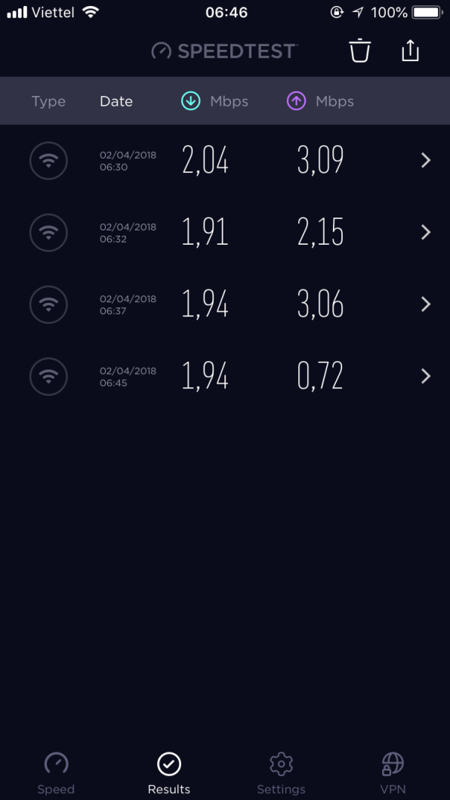
 | các nút gọi thang (tự do/khóa) |  | 6h45 | Bình |  | ok
4 | Kiểm tra wifi và chụp hình kết nối tại các KV công cộng | tầng 1 | 6h30 | Bình |  | ok
 | đảm bảo có thể kết nối internet | tầng 2 | 6h32 | Bình |  | ok
 |  | tầng 3 | 6h45 | Bình |  | ok
 |  | tầng 5 | 6h37 | Bình |  | ok
5 | Kiểm tra hệ thống Network phòng máy IT (tầng 1) | Server Smile | 6h50 | Bình |  | ok
 | xem các thiết bị có nguồn và hoạt động tốt | Server Betech | 6h50 | Bình |  | ok
 |  | Router (Mikrotik/Draytek3900) | 6h50 | Bình |  | ok
 |  | Coreswitch (2 core Alcatel) | 6h50 | Bình |  | ok
 |  | Converter quang | 6h50 | Bình |  | ok
6 | Kiểm tra hệ thống cấp phát Internet tổng | xem báo cáo Calcti, Winbox | 6h05 | Bình |  | ok
7 | Kiểm tra hệ thống PBX phòng máy IT (tầng 1) | khung tổng đài chính TDA600 | 6h05 | Bình |  | ok
 | xem các thiết bị có nguồn và hoạt động tốt | khung tổng đài chính TDE600 | 6h05 | Bình |  | ok
 |  | PC nối TDA600 (có link Smile PBX) | 6h05 | Bình |  | ok
 |  | PC nối TDE600 (có link Smile PBX) | 6h05 | Bình |  | ok
8 | Kiểm tra và Chép file ghi âm các vị trí (FO/ME/HK) | M&E | 6h15 | Bình |  | ok
 |  | FOOP | 6h15 | Bình |  | ok
 |  | FOOP2 | 6h15 | Bình |  | ok
 |  | FO04 | 6h15 | Bình |  | ok
 |  | Concierge | 6h15 | Bình |  | ok
 |  | HK01 | 6h15 | Bình |  | ok
 |  | HK02 | 6h15 | Bình |  | ok
9 | Gia hạn thẻ master | (Room Service, ME.Fixout, ME.Defect) | 6h10 | Bình |  | ok

03_Apr
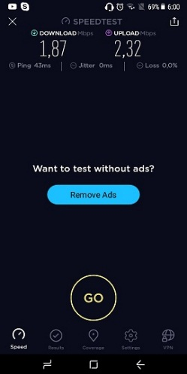
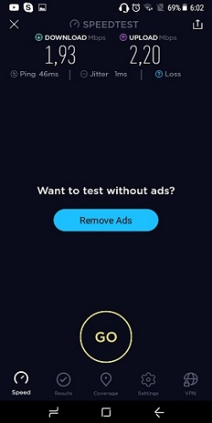
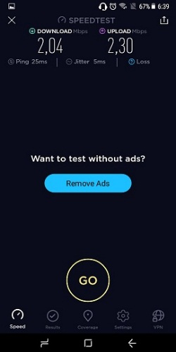
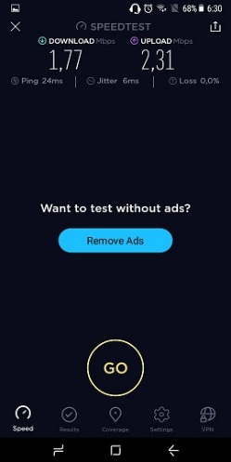
Havana Nha Trang Hotel
DAILY IT CHECKLIST |  |  | Ngày : 03_Apr_2018

TT | Nội dung công việc/ Yêu cầu | Vị trí | Thời gian | Thực hiện bởi | Kiểm tra bởi | Kết quả |  | Ghi chú (ghi rõ nếu lỗi)
 |  |  |  |  |  | Pass | Fail
1 | Cập nhật tỷ giá, thời tiết trên TV LCD tại sảnh | LCD FO | 6h20 | Đức |  | ok
 |  | LCD 4 frame | 6h35 | Đức |  | ok
2 | Kiểm tra 03 máy PC tại Business Center | Máy 1 | 6h35 | Đức |  | ok
 | nối Internet với homepage "havanahotel.vn" | Máy 2 | 6h35 | Đức |  | ok
 |  | Máy 3 | 6h35 | Đức |  | ok
3 | Kiểm tra TV LCD tại 9 thang máy |  | 6h40 | Đức |  | ok |  | Thang D bảo trì, không check
 | Chạy file Slide quảng cáo |  | 6h40 | Đức |  | ok
 | 02 khe quẹt thẻ |  | 6h45 | Đức |  | ok
 | các nút gọi thang (tự do/khóa) |  | 6h45 | Đức |  | ok
4 | Kiểm tra wifi và chụp hình kết nối tại các KV công cộng | tầng 1 | 6h39 | Đức |  | ok
 | đảm bảo có thể kết nối internet | tầng 2 | 6h42 | Đức |  | ok
 |  | tầng 3 | 6h49 | Đức |  | ok
 |  | tầng 5 | 6h51 | Đức |  | ok
5 | Kiểm tra hệ thống Network phòng máy IT (tầng 1) | Server Smile | 7h10 | Đức |  | ok
 | xem các thiết bị có nguồn và hoạt động tốt | Server Betech | 7h10 | Đức |  | ok
 |  | Router (Mikrotik/Draytek3900) | 7h10 | Đức |  | ok
 |  | Coreswitch (2 core Alcatel) | 7h10 | Đức |  | ok
 |  | Converter quang | 7h10 | Đức |  | ok
6 | Kiểm tra hệ thống cấp phát Internet tổng | xem báo cáo Calcti, Winbox | 6h05 | Đức |  | ok
7 | Kiểm tra hệ thống PBX phòng máy IT (tầng 1) | khung tổng đài chính TDA600 | 6h05 | Đức |  | ok
 | xem các thiết bị có nguồn và hoạt động tốt | khung tổng đài chính TDE600 | 6h05 | Đức |  | ok
 |  | PC nối TDA600 (có link Smile PBX) | 6h05 | Đức |  | ok
 |  | PC nối TDE600 (có link Smile PBX) | 6h05 | Đức |  | ok
8 | Kiểm tra và Chép file ghi âm các vị trí (FO/ME/HK) | M&E | 6h15 | Đức |  | ok
 |  | FOOP | 6h15 | Đức |  | ok
 |  | FOOP2 | 6h15 | Đức |  | ok
 |  | FO04 | 6h15 | Đức |  | ok
 |  | Concierge | 6h15 | Đức |  | ok
 |  | HK01 | 6h15 | Đức |  | ok
 |  | HK02 | 6h15 | Đức |  | ok
9 | Gia hạn thẻ master | (Room Service, ME.Fixout, ME.Defect) | 6h10 | Đức |  | ok

 | Tầng 1 | Tầng 2 |  | Tầng 3 |  |  | Tầng 5

05_Apr
Havana Nha Trang Hotel
DAILY IT CHECKLIST |  |  | Ngày : 05_Apr_2018

TT | Nội dung công việc/ Yêu cầu | Vị trí | Thời gian | Thực hiện bởi | Kiểm tra bởi | Kết quả |  | Ghi chú (ghi rõ nếu lỗi)
 |  |  |  |  |  | Pass | Fail
1 | Cập nhật tỷ giá, thời tiết trên TV LCD tại sảnh | LCD FO | 6h20 | Bình |  | ok
 |  | LCD 4 frame | 6h40 | Bình |  | ok
2 | Kiểm tra 03 máy PC tại Business Center | Máy 1 | 6h35 | Bình |  | ok
 | nối Internet với homepage "havanahotel.vn" | Máy 2 | 6h35 | Bình |  | ok
 |  | Máy 3 | 6h35 | Bình |  | ok
3 | Kiểm tra TV LCD tại 9 thang máy |  | 6h40 | Bình |  | ok |  | Thang D (1-6), đang bảo trì
 | Chạy file Slide quảng cáo |  | 6h45 | Bình |  | ok
 | 02 khe quẹt thẻ |  | 6h45 | Bình |  | ok
 | các nút gọi thang (tự do/khóa) |  | 6h50 | Bình |  | ok
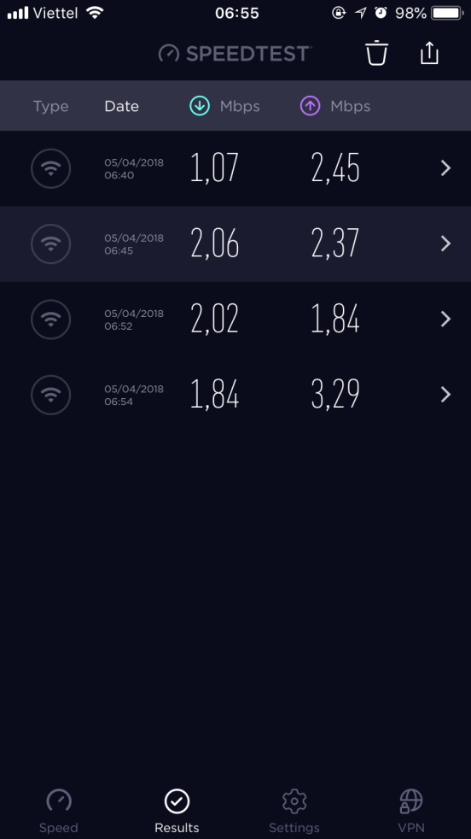
4 | Kiểm tra wifi và chụp hình kết nối tại các KV công cộng | tầng 1 | 6h40 | Bình |  | ok
 | đảm bảo có thể kết nối internet | tầng 2 | 6h45 | Bình |  | ok
 |  | tầng 3 | 6h52 | Bình |  | ok
 |  | tầng 5 | 6h54 | Bình |  | ok
5 | Kiểm tra hệ thống Network phòng máy IT (tầng 1) | Server Smile | 6h55 | Bình |  | ok
 | xem các thiết bị có nguồn và hoạt động tốt | Server Betech | 6h55 | Bình |  | ok
 |  | Router (Mikrotik/Draytek3900) | 6h55 | Bình |  | ok
 |  | Coreswitch (2 core Alcatel) | 6h55 | Bình |  | ok
 |  | Converter quang | 6h55 | Bình |  | ok
6 | Kiểm tra hệ thống cấp phát Internet tổng | xem báo cáo Calcti, Winbox | 6h00 | Bình |  | ok
7 | Kiểm tra hệ thống PBX phòng máy IT (tầng 1) | khung tổng đài chính TDA600 | 6h00 | Bình |  | ok
 | xem các thiết bị có nguồn và hoạt động tốt | khung tổng đài chính TDE600 | 6h00 | Bình |  | ok
 |  | PC nối TDA600 (có link Smile PBX) | 6h00 | Bình |  | ok
 |  | PC nối TDE600 (có link Smile PBX) | 6h00 | Bình |  | ok
8 | Kiểm tra và Chép file ghi âm các vị trí (FO/ME/HK) | M&E | 6h10 | Bình |  | ok
 |  | FOOP | 6h10 | Bình |  | ok
 |  | FOOP2 | 6h10 | Bình |  | ok
 |  | FO04 | 6h10 | Bình |  | ok
 |  | Concierge | 6h10 | Bình |  | ok
 |  | HK01 | 6h10 | Bình |  | ok
 |  | HK02 | 6h10 | Bình |  | ok
9 | Gia hạn thẻ master | (Room Service, ME.Fixout, ME.Defect) | 6h15 | Bình |  | ok

06_Apr
Havana Nha Trang Hotel
DAILY IT CHECKLIST |  |  | Ngày : 06_Apr_2018

TT | Nội dung công việc/ Yêu cầu | Vị trí | Thời gian | Thực hiện bởi | Kiểm tra bởi | Kết quả |  | Ghi chú (ghi rõ nếu lỗi)
 |  |  |  |  |  | Pass | Fail
1 | Cập nhật tỷ giá, thời tiết trên TV LCD tại sảnh | LCD FO | 6h20 | Bình |  | ok
 |  | LCD 4 frame | 6h35 | Bình |  | ok
2 | Kiểm tra 03 máy PC tại Business Center | Máy 1 | 6h30 | Bình |  | ok
 | nối Internet với homepage "havanahotel.vn" | Máy 2 | 6h30 | Bình |  | ok
 |  | Máy 3 | 6h30 | Bình |  | ok
3 | Kiểm tra TV LCD tại 9 thang máy |  | 6h35 | Bình |  | ok
 | Chạy file Slide quảng cáo |  | 6h35 | Bình |  | ok
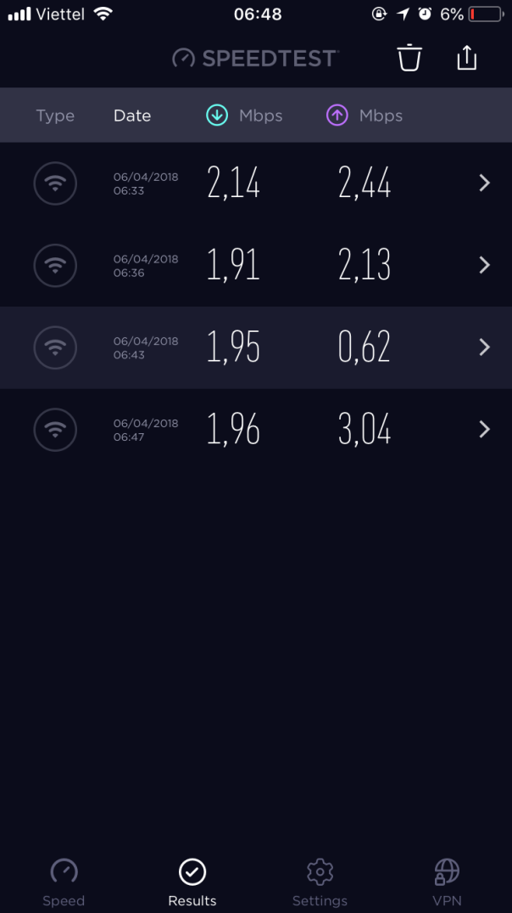
 | 02 khe quẹt thẻ |  | 6h40 | Bình |  | ok
 | các nút gọi thang (tự do/khóa) |  | 6h40 | Bình |  | ok
4 | Kiểm tra wifi và chụp hình kết nối tại các KV công cộng | tầng 1 | 6h33 | Bình |  | ok
 | đảm bảo có thể kết nối internet | tầng 2 | 6h36 | Bình |  | ok
 |  | tầng 3 | 6h43 | Bình |  | ok
 |  | tầng 5 | 6h47 | Bình |  | ok
5 | Kiểm tra hệ thống Network phòng máy IT (tầng 1) | Server Smile | 6h50 | Bình |  | ok
 | xem các thiết bị có nguồn và hoạt động tốt | Server Betech | 6h50 | Bình |  | ok
 |  | Router (Mikrotik/Draytek3900) | 6h50 | Bình |  | ok
 |  | Coreswitch (2 core Alcatel) | 6h50 | Bình |  | ok
 |  | Converter quang | 6h50 | Bình |  | ok
6 | Kiểm tra hệ thống cấp phát Internet tổng | xem báo cáo Calcti, Winbox | 6h05 | Bình |  | ok
7 | Kiểm tra hệ thống PBX phòng máy IT (tầng 1) | khung tổng đài chính TDA600 | 6h05 | Bình |  | ok
 | xem các thiết bị có nguồn và hoạt động tốt | khung tổng đài chính TDE600 | 6h05 | Bình |  | ok
 |  | PC nối TDA600 (có link Smile PBX) | 6h05 | Bình |  | ok
 |  | PC nối TDE600 (có link Smile PBX) | 6h05 | Bình |  | ok
8 | Kiểm tra và Chép file ghi âm các vị trí (FO/ME/HK) | M&E | 6h15 | Bình |  | ok
 |  | FOOP | 6h15 | Bình |  | ok
 |  | FOOP2 | 6h15 | Bình |  | ok
 |  | FO04 | 6h15 | Bình |  | ok
 |  | Concierge | 6h15 | Bình |  | ok
 |  | HK01 | 6h15 | Bình |  | ok
 |  | HK02 | 6h15 | Bình |  | ok
9 | Gia hạn thẻ master | (Room Service, ME.Fixout, ME.Defect) | 6h10 | Bình |  | ok

07_Apr
Havana Nha Trang Hotel
DAILY IT CHECKLIST |  |  | Ngày : 07_Apr_2018

TT | Nội dung công việc/ Yêu cầu | Vị trí | Thời gian | Thực hiện bởi | Kiểm tra bởi | Kết quả |  | Ghi chú (ghi rõ nếu lỗi)
 |  |  |  |  |  | Pass | Fail
1 | Cập nhật tỷ giá, thời tiết trên TV LCD tại sảnh | LCD FO | 6h30 | Bình |  | ok
 |  | LCD 4 frame | 6h40 | Bình |  | ok
2 | Kiểm tra 03 máy PC tại Business Center | Máy 1 | 6h35 | Bình |  | ok
 | nối Internet với homepage "havanahotel.vn" | Máy 2 | 6h35 | Bình |  | ok
 |  | Máy 3 | 6h35 | Bình |  | ok
3 | Kiểm tra TV LCD tại 9 thang máy |  | 6h40 | Bình |  | ok
 | Chạy file Slide quảng cáo |  | 6h40 | Bình |  | ok
 | 02 khe quẹt thẻ |  | 6h40 | Bình |  | ok
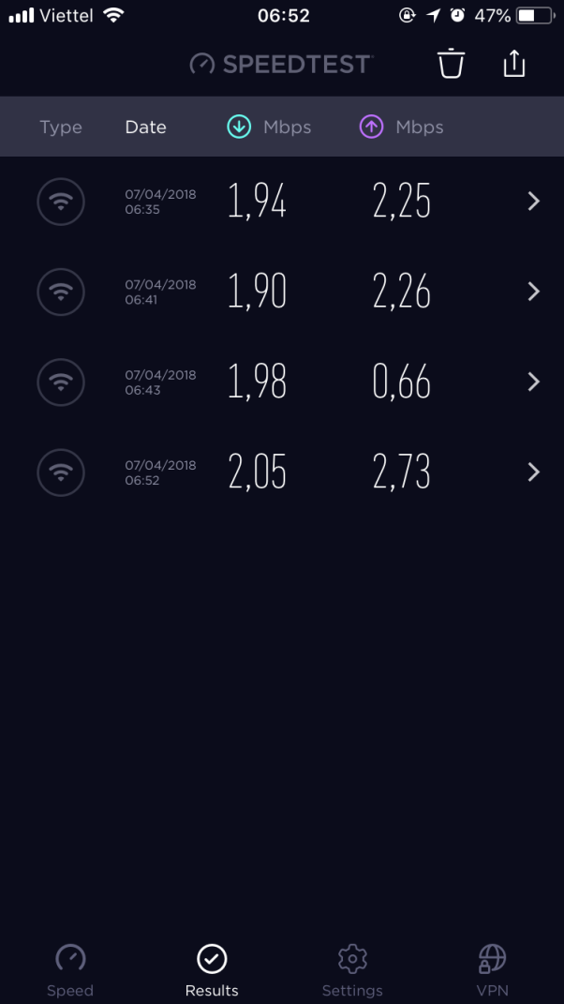
 | các nút gọi thang (tự do/khóa) |  | 6h40 | Bình |  | ok
4 | Kiểm tra wifi và chụp hình kết nối tại các KV công cộng | tầng 1 | 6h35 | Bình |  | ok
 | đảm bảo có thể kết nối internet | tầng 2 | 6h41 | Bình |  | ok
 |  | tầng 3 | 6h43 | Bình |  | ok
 |  | tầng 5 | 6h52 | Bình |  | ok
5 | Kiểm tra hệ thống Network phòng máy IT (tầng 1) | Server Smile | 6h55 | Bình |  | ok
 | xem các thiết bị có nguồn và hoạt động tốt | Server Betech | 6h55 | Bình |  | ok
 |  | Router (Mikrotik/Draytek3900) | 6h55 | Bình |  | ok
 |  | Coreswitch (2 core Alcatel) | 6h55 | Bình |  | ok
 |  | Converter quang | 6h55 | Bình |  | ok
6 | Kiểm tra hệ thống cấp phát Internet tổng | xem báo cáo Calcti, Winbox | 6h05 | Bình |  | ok
7 | Kiểm tra hệ thống PBX phòng máy IT (tầng 1) | khung tổng đài chính TDA600 | 6h05 | Bình |  | ok
 | xem các thiết bị có nguồn và hoạt động tốt | khung tổng đài chính TDE600 | 6h05 | Bình |  | ok
 |  | PC nối TDA600 (có link Smile PBX) | 6h05 | Bình |  | ok
 |  | PC nối TDE600 (có link Smile PBX) | 6h05 | Bình |  | ok
8 | Kiểm tra và Chép file ghi âm các vị trí (FO/ME/HK) | M&E | 6h10 | Bình |  | ok
 |  | FOOP | 6h10 | Bình |  | ok
 |  | FOOP2 | 6h10 | Bình |  | ok
 |  | FO04 | 6h10 | Bình |  | ok
 |  | Concierge | 6h10 | Bình |  | ok
 |  | HK01 | 6h10 | Bình |  | ok
 |  | HK02 | 6h10 | Bình |  | ok
9 | Gia hạn thẻ master | (Room Service, ME.Fixout, ME.Defect) | 6h20 | Bình |  | ok

10_Apr
Havana Nha Trang Hotel
DAILY IT CHECKLIST |  |  | Ngày : 10_Apr_2018

TT | Nội dung công việc/ Yêu cầu | Vị trí | Thời gian | Thực hiện bởi | Kiểm tra bởi | Kết quả |  | Ghi chú (ghi rõ nếu lỗi)
 |  |  |  |  |  | Pass | Fail
1 | Cập nhật tỷ giá, thời tiết trên TV LCD tại sảnh | LCD FO | 6h25 | Bình |  | ok
 |  | LCD 4 frame | 6h30 | Bình |  | ok
2 | Kiểm tra 03 máy PC tại Business Center | Máy 1 | 6h30 | Bình |  | ok
 | nối Internet với homepage "havanahotel.vn" | Máy 2 | 6h30 | Bình |  | ok
 |  | Máy 3 | 6h30 | Bình |  | ok
3 | Kiểm tra TV LCD tại 9 thang máy |  | 6h35 | Bình |  | ok
 | Chạy file Slide quảng cáo |  | 6h35 | Bình |  | ok
 | 02 khe quẹt thẻ |  | 6h40 | Bình |  | ok
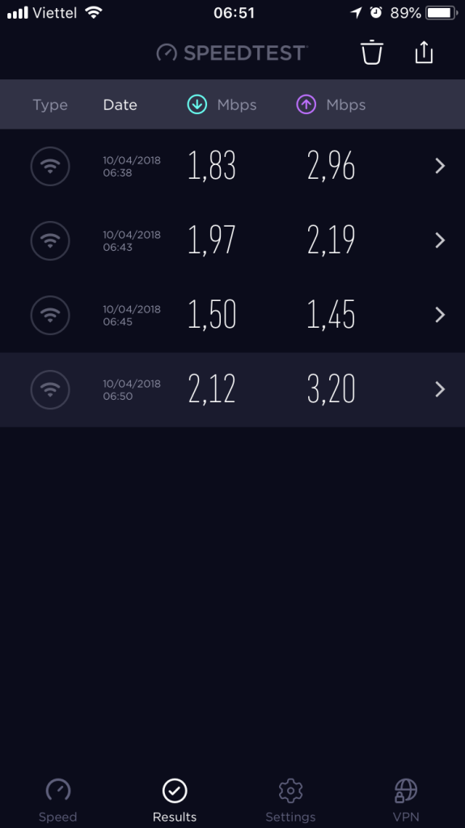
 | các nút gọi thang (tự do/khóa) |  | 6h40 | Bình |  | ok
4 | Kiểm tra wifi và chụp hình kết nối tại các KV công cộng | tầng 1 | 6h38 | Bình |  | ok
 | đảm bảo có thể kết nối internet | tầng 2 | 6h43 | Bình |  | ok
 |  | tầng 3 | 6h45 | Bình |  | ok
 |  | tầng 5 | 6h50 | Bình |  | ok
5 | Kiểm tra hệ thống Network phòng máy IT (tầng 1) | Server Smile | 6h55 | Bình |  | ok
 | xem các thiết bị có nguồn và hoạt động tốt | Server Betech | 6h55 | Bình |  | ok
 |  | Router (Mikrotik/Draytek3900) | 6h55 | Bình |  | ok
 |  | Coreswitch (2 core Alcatel) | 6h55 | Bình |  | ok
 |  | Converter quang | 6h55 | Bình |  | ok
6 | Kiểm tra hệ thống cấp phát Internet tổng | xem báo cáo Calcti, Winbox | 6h55 | Bình |  | ok
7 | Kiểm tra hệ thống PBX phòng máy IT (tầng 1) | khung tổng đài chính TDA600 | 6h05 | Bình |  | ok
 | xem các thiết bị có nguồn và hoạt động tốt | khung tổng đài chính TDE600 | 6h05 | Bình |  | ok
 |  | PC nối TDA600 (có link Smile PBX) | 6h05 | Bình |  | ok
 |  | PC nối TDE600 (có link Smile PBX) | 6h05 | Bình |  | ok
8 | Kiểm tra và Chép file ghi âm các vị trí (FO/ME/HK) | M&E | 6h15 | Bình |  | ok
 |  | FOOP | 6h15 | Bình |  | ok
 |  | FOOP2 | 6h15 | Bình |  | ok
 |  | FO04 | 6h15 | Bình |  | ok
 |  | Concierge | 6h15 | Bình |  | ok
 |  | HK01 | 6h15 | Bình |  | ok
 |  | HK02 | 6h15 | Bình |  | ok
9 | Gia hạn thẻ master | (Room Service, ME.Fixout, ME.Defect) | 6h20 | Bình |  | ok

12_Apr
Havana Nha Trang Hotel
DAILY IT CHECKLIST |  |  | Ngày : 12_Apr_2018

TT | Nội dung công việc/ Yêu cầu | Vị trí | Thời gian | Thực hiện bởi | Kiểm tra bởi | Kết quả |  | Ghi chú (ghi rõ nếu lỗi)
 |  |  |  |  |  | Pass | Fail
1 | Cập nhật tỷ giá, thời tiết trên TV LCD tại sảnh | LCD FO | 6h30 | Bình |  | ok
 |  | LCD 4 frame | 6h35 | Bình |  | ok
2 | Kiểm tra 03 máy PC tại Business Center | Máy 1 | 6h35 | Bình |  | ok
 | nối Internet với homepage "havanahotel.vn" | Máy 2 | 6h35 | Bình |  | ok
 |  | Máy 3 | 6h35 | Bình |  | ok
3 | Kiểm tra TV LCD tại 9 thang máy |  | 6h40 | Bình |  | ok
 | Chạy file Slide quảng cáo |  | 6h40 | Bình |  | ok
 | 02 khe quẹt thẻ |  | 6h45 | Bình |  | ok
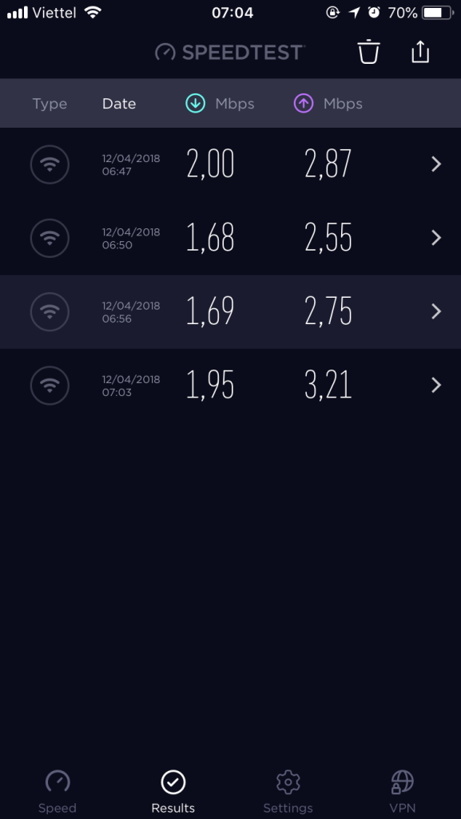
 | các nút gọi thang (tự do/khóa) |  | 6h45 | Bình |  | ok
4 | Kiểm tra wifi và chụp hình kết nối tại các KV công cộng | tầng 1 | 6h47 | Bình |  | ok
 | đảm bảo có thể kết nối internet | tầng 2 | 6h50 | Bình |  | ok
 |  | tầng 3 | 6h56 | Bình |  | ok
 |  | tầng 5 | 7h03 | Bình |  | ok
5 | Kiểm tra hệ thống Network phòng máy IT (tầng 1) | Server Smile | 7h05 | Bình |  | ok
 | xem các thiết bị có nguồn và hoạt động tốt | Server Betech | 7h05 | Bình |  | ok
 |  | Router (Mikrotik/Draytek3900) | 7h05 | Bình |  | ok
 |  | Coreswitch (2 core Alcatel) | 7h05 | Bình |  | ok
 |  | Converter quang | 7h05 | Bình |  | ok
6 | Kiểm tra hệ thống cấp phát Internet tổng | xem báo cáo Calcti, Winbox | 6h05 | Bình |  | ok
7 | Kiểm tra hệ thống PBX phòng máy IT (tầng 1) | khung tổng đài chính TDA600 | 6h05 | Bình |  | ok
 | xem các thiết bị có nguồn và hoạt động tốt | khung tổng đài chính TDE600 | 6h05 | Bình |  | ok
 |  | PC nối TDA600 (có link Smile PBX) | 6h05 | Bình |  | ok
 |  | PC nối TDE600 (có link Smile PBX) | 6h05 | Bình |  | ok
8 | Kiểm tra và Chép file ghi âm các vị trí (FO/ME/HK) | M&E | 6h15 | Bình |  | ok
 |  | FOOP | 6h15 | Bình |  | ok
 |  | FOOP2 | 6h15 | Bình |  | ok
 |  | FO04 | 6h15 | Bình |  | ok
 |  | Concierge | 6h15 | Bình |  | ok
 |  | HK01 | 6h15 | Bình |  | ok
 |  | HK02 | 6h15 | Bình |  | ok
9 | Gia hạn thẻ master | (Room Service, ME.Fixout, ME.Defect) | 6h20 | Bình |  | ok

14_Apr
Havana Nha Trang Hotel
DAILY IT CHECKLIST |  |  | Ngày : 14_Apr_2018

TT | Nội dung công việc/ Yêu cầu | Vị trí | Thời gian | Thực hiện bởi | Kiểm tra bởi | Kết quả |  | Ghi chú (ghi rõ nếu lỗi)
 |  |  |  |  |  | Pass | Fail
1 | Cập nhật tỷ giá, thời tiết trên TV LCD tại sảnh | LCD FO | 6h20 | Bình |  | ok
 |  | LCD 4 frame | 6h25 | Bình |  | ok
2 | Kiểm tra 03 máy PC tại Business Center | Máy 1 | 6h25 | Bình |  | ok
 | nối Internet với homepage "havanahotel.vn" | Máy 2 | 6h25 | Bình |  | ok
 |  | Máy 3 | 6h25 | Bình |  | ok
3 | Kiểm tra TV LCD tại 9 thang máy |  | 6h30 | Bình |  | ok
 | Chạy file Slide quảng cáo |  | 6h30 | Bình |  | ok
 | 02 khe quẹt thẻ |  | 6h35 | Bình |  | ok
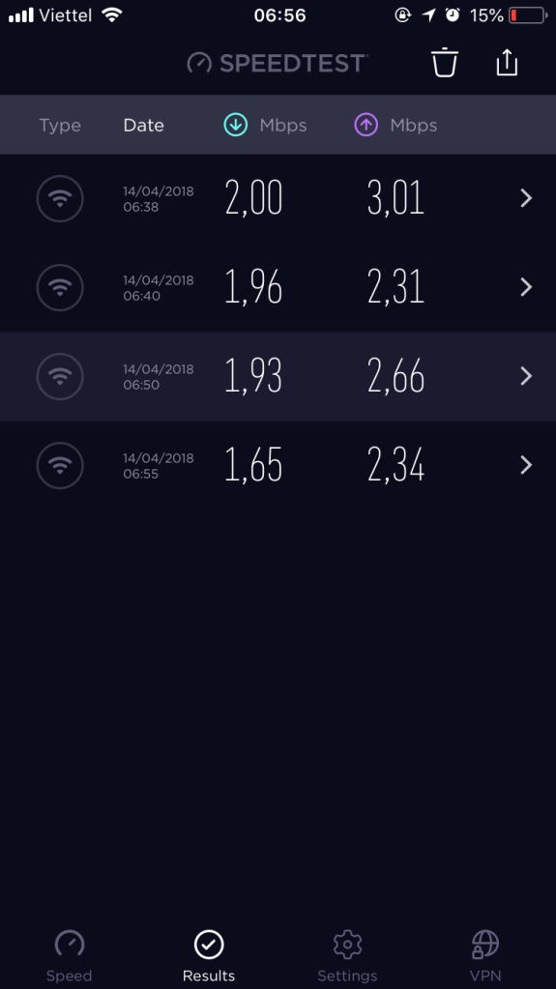
 | các nút gọi thang (tự do/khóa) |  | 6h35 | Bình |  | ok
4 | Kiểm tra wifi và chụp hình kết nối tại các KV công cộng | tầng 1 | 6h38 | Bình |  | ok
 | đảm bảo có thể kết nối internet | tầng 2 | 6h40 | Bình |  | ok
 |  | tầng 3 | 6h50 | Bình |  | ok
 |  | tầng 5 | 6h55 | Bình |  | ok
5 | Kiểm tra hệ thống Network phòng máy IT (tầng 1) | Server Smile | 7h00 | Bình |  | ok
 | xem các thiết bị có nguồn và hoạt động tốt | Server Betech | 7h00 | Bình |  | ok
 |  | Router (Mikrotik/Draytek3900) | 7h00 | Bình |  | ok
 |  | Coreswitch (2 core Alcatel) | 7h00 | Bình |  | ok
 |  | Converter quang | 7h00 | Bình |  | ok
6 | Kiểm tra hệ thống cấp phát Internet tổng | xem báo cáo Calcti, Winbox | 6h00 | Bình |  | ok
7 | Kiểm tra hệ thống PBX phòng máy IT (tầng 1) | khung tổng đài chính TDA600 | 6h00 | Bình |  | ok
 | xem các thiết bị có nguồn và hoạt động tốt | khung tổng đài chính TDE600 | 6h00 | Bình |  | ok
 |  | PC nối TDA600 (có link Smile PBX) | 6h00 | Bình |  | ok
 |  | PC nối TDE600 (có link Smile PBX) | 6h00 | Bình |  | ok
8 | Kiểm tra và Chép file ghi âm các vị trí (FO/ME/HK) | M&E | 6h15 | Bình |  | ok
 |  | FOOP | 6h15 | Bình |  | ok
 |  | FOOP2 | 6h15 | Bình |  | ok
 |  | FO04 | 6h15 | Bình |  | ok
 |  | Concierge | 6h15 | Bình |  | ok
 |  | HK01 | 6h15 | Bình |  | ok
 |  | HK02 | 6h15 | Bình |  | ok
9 | Gia hạn thẻ master | (Room Service, ME.Fixout, ME.Defect) | 6h10 | Bình |  | ok

15_Apr
Havana Nha Trang Hotel
DAILY IT CHECKLIST |  |  | Ngày : 15_Apr_2018

TT | Nội dung công việc/ Yêu cầu | Vị trí | Thời gian | Thực hiện bởi | Kiểm tra bởi | Kết quả |  | Ghi chú (ghi rõ nếu lỗi)
 |  |  |  |  |  | Pass | Fail
1 | Cập nhật tỷ giá, thời tiết trên TV LCD tại sảnh | LCD FO | 7h25 | Bình |  | ok
 |  | LCD 4 frame | 7h30 | Bình |  | ok
2 | Kiểm tra 03 máy PC tại Business Center | Máy 1 | 7h30 | Bình |  | ok
 | nối Internet với homepage "havanahotel.vn" | Máy 2 | 7h30 | Bình |  | ok
 |  | Máy 3 | 7h30 | Bình |  | ok
3 | Kiểm tra TV LCD tại 9 thang máy |  | 7h35 | Bình |  | ok
 | Chạy file Slide quảng cáo |  | 7h40 | Bình |  | ok
 | 02 khe quẹt thẻ |  | 7h40 | Bình |  | ok
 | các nút gọi thang (tự do/khóa) |  | 7h45 | Bình |  | ok
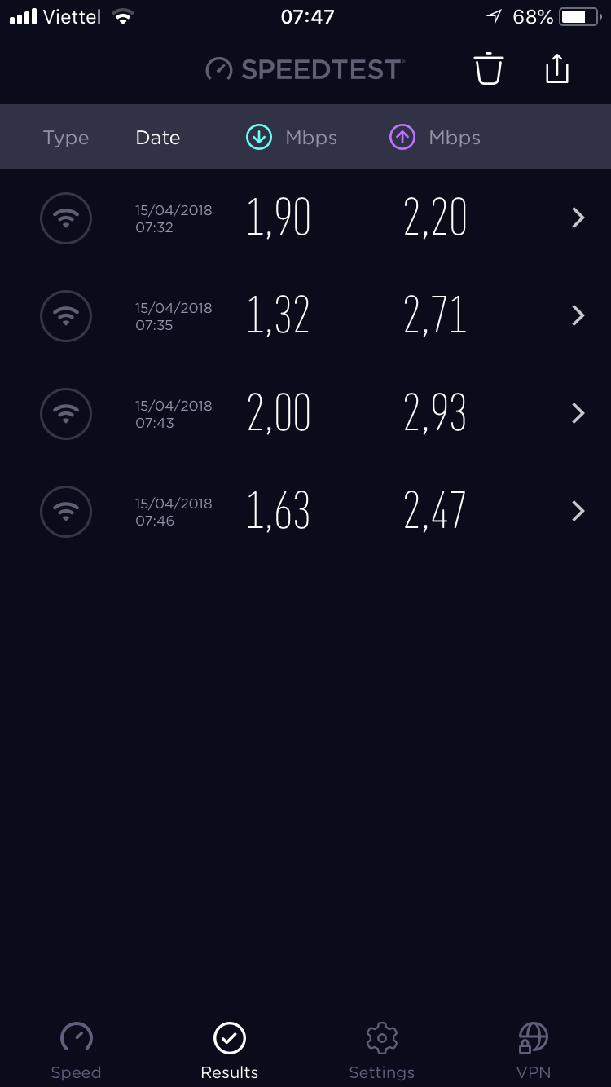
4 | Kiểm tra wifi và chụp hình kết nối tại các KV công cộng | tầng 1 | 7h32 | Bình |  | ok
 | đảm bảo có thể kết nối internet | tầng 2 | 7h35 | Bình |  | ok
 |  | tầng 3 | 7h43 | Bình |  | ok
 |  | tầng 5 | 7h46 | Bình |  | ok
5 | Kiểm tra hệ thống Network phòng máy IT (tầng 1) | Server Smile | 7h50 | Bình |  | ok
 | xem các thiết bị có nguồn và hoạt động tốt | Server Betech | 7h50 | Bình |  | ok
 |  | Router (Mikrotik/Draytek3900) | 7h50 | Bình |  | ok
 |  | Coreswitch (2 core Alcatel) | 7h50 | Bình |  | ok
 |  | Converter quang | 7h50 | Bình |  | ok
6 | Kiểm tra hệ thống cấp phát Internet tổng | xem báo cáo Calcti, Winbox | 7h00 | Bình |  | ok
7 | Kiểm tra hệ thống PBX phòng máy IT (tầng 1) | khung tổng đài chính TDA600 | 7h00 | Bình |  | ok
 | xem các thiết bị có nguồn và hoạt động tốt | khung tổng đài chính TDE600 | 7h00 | Bình |  | ok
 |  | PC nối TDA600 (có link Smile PBX) | 7h00 | Bình |  | ok
 |  | PC nối TDE600 (có link Smile PBX) | 7h00 | Bình |  | ok
8 | Kiểm tra và Chép file ghi âm các vị trí (FO/ME/HK) | M&E | 7h10 | Bình |  | ok
 |  | FOOP | 7h10 | Bình |  | ok
 |  | FOOP2 | 7h10 | Bình |  |  | x | lỏng cổng USB trên thiết bị ghi âm
 |  | FO04 | 7h10 | Bình |  | ok
 |  | Concierge | 7h10 | Bình |  | ok
 |  | HK01 | 7h10 | Bình |  | ok
 |  | HK02 | 7h10 | Bình |  | ok
9 | Gia hạn thẻ master | (Room Service, ME.Fixout, ME.Defect) | 7h20 | Bình |  | ok

16_Apr
Havana Nha Trang Hotel
DAILY IT CHECKLIST |  |  | Ngày : 16_Apr_2018

TT | Nội dung công việc/ Yêu cầu | Vị trí | Thời gian | Thực hiện bởi | Kiểm tra bởi | Kết quả |  | Ghi chú (ghi rõ nếu lỗi)
 |  |  |  |  |  | Pass | Fail
1 | Cập nhật tỷ giá, thời tiết trên TV LCD tại sảnh | LCD FO | 6h25 | Bình |  | ok
 |  | LCD 4 frame | 6h30 | Bình |  | ok
2 | Kiểm tra 03 máy PC tại Business Center | Máy 1 | 6h30 | Bình |  | ok
 | nối Internet với homepage "havanahotel.vn" | Máy 2 | 6h30 | Bình |  | ok
 |  | Máy 3 | 6h30 | Bình |  | ok
3 | Kiểm tra TV LCD tại 9 thang máy |  | 6h35 | Bình |  | ok
 | Chạy file Slide quảng cáo |  | 6h35 | Bình |  | ok
 | 02 khe quẹt thẻ |  | 6h40 | Bình |  | ok
 | các nút gọi thang (tự do/khóa) |  | 6h40 | Bình |  | ok
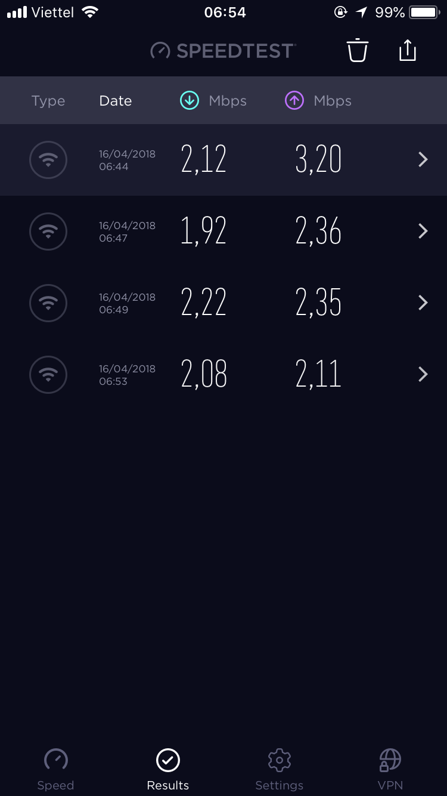
4 | Kiểm tra wifi và chụp hình kết nối tại các KV công cộng | tầng 1 | 6h44 | Bình |  | ok
 | đảm bảo có thể kết nối internet | tầng 2 | 6h47 | Bình |  | ok
 |  | tầng 3 | 6h49 | Bình |  | ok
 |  | tầng 5 | 6h53 | Bình |  | ok
5 | Kiểm tra hệ thống Network phòng máy IT (tầng 1) | Server Smile | 7h00 | Bình |  | ok
 | xem các thiết bị có nguồn và hoạt động tốt | Server Betech | 7h00 | Bình |  | ok
 |  | Router (Mikrotik/Draytek3900) | 7h00 | Bình |  | ok
 |  | Coreswitch (2 core Alcatel) | 7h00 | Bình |  | ok
 |  | Converter quang | 7h00 | Bình |  | ok
6 | Kiểm tra hệ thống cấp phát Internet tổng | xem báo cáo Calcti, Winbox | 6h00 | Bình |  | ok
7 | Kiểm tra hệ thống PBX phòng máy IT (tầng 1) | khung tổng đài chính TDA600 | 6h00 | Bình |  | ok
 | xem các thiết bị có nguồn và hoạt động tốt | khung tổng đài chính TDE600 | 6h00 | Bình |  | ok
 |  | PC nối TDA600 (có link Smile PBX) | 6h00 | Bình |  | ok
 |  | PC nối TDE600 (có link Smile PBX) | 6h00 | Bình |  | ok
8 | Kiểm tra và Chép file ghi âm các vị trí (FO/ME/HK) | M&E | 6h10 | Bình |  | ok
 |  | FOOP | 6h10 | Bình |  |  | x | Ghi âm bị treo lúc 4h35AM
 |  | FOOP2 | 6h10 | Bình |  | ok
 |  | FO04 | 6h10 | Bình |  | ok
 |  | Concierge | 6h10 | Bình |  | ok
 |  | HK01 | 6h10 | Bình |  | ok
 |  | HK02 | 6h10 | Bình |  | ok
9 | Gia hạn thẻ master | (Room Service, ME.Fixout, ME.Defect) | 6h20 | Bình |  | ok

17_Apr
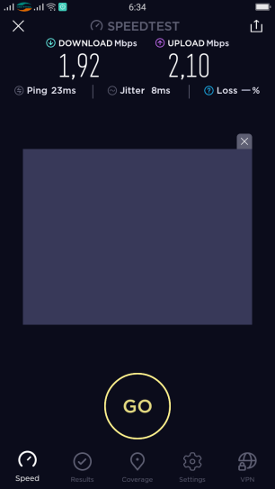
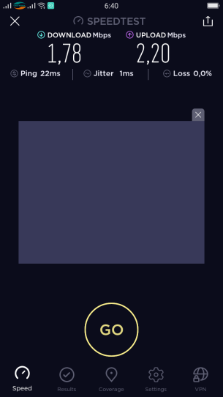
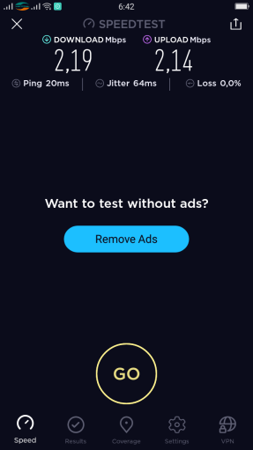
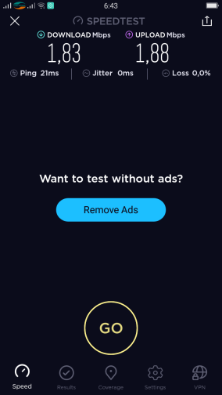
Havana Nha Trang Hotel
DAILY IT CHECKLIST |  |  | Ngày : 17_Apr_2018

TT | Nội dung công việc/ Yêu cầu | Vị trí | Thời gian | Thực hiện bởi | Kiểm tra bởi | Kết quả |  | Ghi chú (ghi rõ nếu lỗi)
 |  |  |  |  |  | Pass | Fail
1 | Cập nhật tỷ giá, thời tiết trên TV LCD tại sảnh | LCD FO | 6h20 | Anh |  | ok
 |  | LCD 4 frame | 6h35 | Anh |  | ok
2 | Kiểm tra 03 máy PC tại Business Center | Máy 1 | 6h35 | Anh |  | ok
 | nối Internet với homepage "havanahotel.vn" | Máy 2 | 6h35 | Anh |  | ok
 |  | Máy 3 | 6h35 | Anh |  | ok
3 | Kiểm tra TV LCD tại 9 thang máy |  | 6h40 | Anh |  | ok
 | Chạy file Slide quảng cáo |  | 6h40 | Anh |  | ok
 | 02 khe quẹt thẻ |  | 6h45 | Anh |  | ok
 | các nút gọi thang (tự do/khóa) |  | 6h45 | Anh |  | ok
4 | Kiểm tra wifi và chụp hình kết nối tại các KV công cộng | tầng 1 | 6h34 | Anh |  | ok
 | đảm bảo có thể kết nối internet | tầng 2 | 6h40 | Anh |  | ok
 |  | tầng 3 | 6h42 | Anh |  | ok
 |  | tầng 5 | 6h43 | Anh |  | ok
5 | Kiểm tra hệ thống Network phòng máy IT (tầng 1) | Server Smile | 7h10 | Anh |  | ok
 | xem các thiết bị có nguồn và hoạt động tốt | Server Betech | 7h10 | Anh |  | ok
 |  | Router (Mikrotik/Draytek3900) | 7h10 | Anh |  | ok
 |  | Coreswitch (2 core Alcatel) | 7h10 | Anh |  | ok
 |  | Converter quang | 7h10 | Anh |  | ok
6 | Kiểm tra hệ thống cấp phát Internet tổng | xem báo cáo Calcti, Winbox | 6h05 | Anh |  | ok
7 | Kiểm tra hệ thống PBX phòng máy IT (tầng 1) | khung tổng đài chính TDA600 | 6h05 | Anh |  | ok
 | xem các thiết bị có nguồn và hoạt động tốt | khung tổng đài chính TDE600 | 6h05 | Anh |  | ok
 |  | PC nối TDA600 (có link Smile PBX) | 6h05 | Anh |  | ok
 |  | PC nối TDE600 (có link Smile PBX) | 6h05 | Anh |  | ok
8 | Kiểm tra và Chép file ghi âm các vị trí (FO/ME/HK) | M&E | 6h15 | Anh |  | ok
 |  | FOOP | 6h15 | Anh |  | ok
 |  | FOOP2 | 6h15 | Anh |  | ok
 |  | FO04 | 6h15 | Anh |  | ok
 |  | Concierge | 6h15 | Anh |  | ok
 |  | HK01 | 6h15 | Anh |  | ok
 |  | HK02 | 6h15 | Anh |  | ok
9 | Gia hạn thẻ master | (Room Service, ME.Fixout, ME.Defect) | 6h10 | Anh |  | ok

 | Tầng 1 | Tầng 2 |  | Tầng 3 |  |  | Tầng 5

